2 Tomcatのチューニング
2 Tomcatのチューニング |  |  |  |  |  |  |  |  |  | r

 | ※編集する際は、必ずc:\eteam\work\stop.batを管理者権限で実行して、WEBサービスを停止してください、
 | 編集後、c:\eteam\work\start.batを管理者権限で実行して、WEBサービスを再開してください。
(1)メモリ使用量
 | Tomcat 9 Propertiesにてチューニングを行います。
 | 「C:\Program Files\Apache Software Foundation\Tomcat 9.0\bin\Tomcat9w.exe」を実行してください。
 | 開かれたTomcat設定画面にて「Java」タブを選択してください。
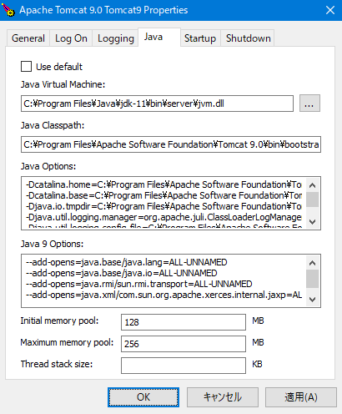

 | Tomcat 7 Propertiesの設定項目で、以下のものがチューニング対象となります。
 |  | 項目 |  |  |  | デフォルト値 |  | 設定例 | 備考
 |  | Initial memory pool |  |  |  | 128MB |  | 1024m | Maximum memory poolと同じでよいです。
 |  | Maximum memory pool |  |  |  | 256MB |  | 1024m | メモリの1/8が目安。WEBアプリ専用機であれば1/4が目安。

(2)同時接続数
 | 下記ファイルにてチューニングを行います。
 |  |  | C:\Program Files\Apache Software Foundation\Tomcat 9.0\conf\server.xml

 | 下記部分を編集します。
 |  | <Resource auth="Container"
 |  | driverClassName="org.postgresql.Driver"
 |  | name="ETEAM_JDBC"
 |  |  |  | ：
 |  |  |  | ：
 |  |  |  | ：
 |  | initialSize="10" maxIdle="10" maxTotal="50" maxWaitMillis="10000"
 |  | />

 | 上記ファイルの設定項目で、以下のものがチューニング対象となります。
 |  | 項目 |  |  | デフォルト値 |  | 備考
 |  | initialSize |  |  | 10 |  | maxIdelと同じでよい。
 |  | maxIdle |  |  | 10 |  | maxActiveの1/4が目安。
 |  | maxTotal |  |  | 50 |  | メモリ消費量に影響するため、必要な同時接続数を満たす最小限の値を設定。
 |  |  |  |  |  |  | ※想定される全テナントの最大同時接続数。
 |  |  |  |  |  |  | 想定される同時接続数が不明な場合は、
 |  |  |  |  |  |  | 全テナントのユーザー数の1/10が目安。

